상품제안서
뉴클 고속 무선충전패드 15W 거치대 | 상품코드: F32826

 |  |  |  |  |  |  | 02-412-0044 | www.easy1.co.kr
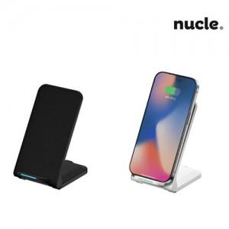

【상세/제작정보】 | ＊택배비별도 한박스 50개입 4000원(VAT별도)

【인쇄/포장옵션】 | 레이저 / 포장지포장

【공급단가】 | 수량 | 100~ | 300~ | 500~ | 1,000~ | 3,000~
*VAT별도 | 단가 | 5,750원 | 5,650원 | 5,520원 | 5,380원 | 5,290원

【상품 URL】 | https://dev.easy1.co.kr:443/src/goods_detail.php?gdno=32826

